Plano de Ensino
PLANO DE ENSINO
Curso: |  | Técnico em Desenvolvimento de Sistemas |  | Docente : Wellington Fábio de O. Martins |  | Aprovação : |  | Turma:
 |  |  |  | Data : 21/01/2026 |  | Data: / /2026
Unidade Curricular: |  | Programação Para Dispositivos Moveis 1 |  | Carga Horária Presencial: 80 |  | Assinatura e Carimbo
 |  |  |  | Carga Horária Não-Presencial: 0
Objetivo: |  | Desenvolver capacidades técnicas e socioemocionais que permitem criar aplicativos para dispositivos móveis e fazer sua integração com outras plataformas. |  | Carga Horária Total: 80

Plano de Aula e Cronograma
Data | Aulas | Capacidades | Conhecimentos | Estratégias de Ensino e de Aprendizagem | Recursos didáticos | Intervenção Mediadora |  | Estratégias, técnicas e instrumentos de avaliação
Dia01 | 4 | 1 Identificar as características de programação de dispositivos móveis 2 Preparar o ambiente necessário ao desenvolvimento do sistema para a plataforma mobile | 1 Dispositivos móveis 1.1 Definição 1.2 Histórico 1.3 Características 1.4 Arquitetura 1.5 Ambiente de desenvolvimento 1.5.1 Instalação e configuração 1.5.2 Gerenciamento de dependências 1.5.3 Recursos e interfaces | Aula expositiva, demonstração, atividade prática. | Projetor Multimídia, Computador com acesso a internet, Quadro Branco. | O que é IDE? Qual a diferença entre app e site responsivo? Qual o principal motivo de desenvolver para dispositivos móveis? Ao configurar o ambiente de desenvolvimento de aplicativos móveis devemos er mais especialistas ou generalistas? |  | Atividade de Verificação (Diagnótica) Conferencia dos ambientes configurados através de um "Alô mundo" em execução na estação de trabalho do aluno
Dia02 | 4 | 5 Projetar interfaces para dispositivos móveis Implementar o código respeitando as características da linguagem na plataforma mobile | 2 Criação de interface 2.1 Leiaute de tela 2.1.1 Estrutura 2.1.2 Tipos 2.1.3 Gerenciadores 2.1.4 Componentes de tela 2.1.5 Menu 2.1.6 Diálogos 2.1.7 Barra de ação | Aula expositiva, demonstração, atividade prática, Situação problema. |  | Qual ferramenta podemos utilizar para projetar Aplicativos e simular funcionalidades? Para que serve o Figma? O que é um protótipo funcional? |  | Atividade desafiadora. Criação de um protótipo de alte fidelidade.
Dia03 | 4 | 5 Projetar interfaces para dispositivos móveis Implementar o código respeitando as características da linguagem na plataforma mobile | 2 Criação de interface 2.1 Leiaute de tela 2.1.1 Estrutura 2.1.2 Tipos 2.1.3 Gerenciadores 2.1.4 Componentes de tela 2.1.5 Menu 2.1.6 Diálogos 2.1.7 Barra de ação | Aula expositiva, demonstração, atividade prática, Situação problema. |  | O que são efeitos de transição de tela? Como adicionar animações? O que são animações de entrada e saída? Como criar menús flutuantes? Qual a diferença entre tela e modal? |  | Atividade desafiadora. Criação de um protótipo funcional.
Dia04 Dia05 | 8 | 3 Interpretar os requisitos do sistema, tendo em vista a elaboração dos componentes em ambiente mobile 4 Definir os elementos de entrada, processamento e saída para a codificação das funcionalidades mobile 11Utilizar os elementos da programação orientada a objetos em aplicações para dispositivos móveis | 2 Criação de interface 2.1 Leiaute de tela 2.1.1 Estrutura 2.1.2 Tipos 2.1.3 Gerenciadores 2.1.4 Componentes de tela 2.1.5 Menu 2.1.6 Diálogos 2.1.7 Barra de ação | Aula expositiva, demonstração, atividade prática, Situação problema. | Projetor Multimídia, Computador com acesso a internet, Aparelho de Celular para testar, Quadro Branco. | Qual a linguagem de programação utilizamos para dispositivos móveis?O que é POO? O que são requisitos funcionais e não funcionais? Qual framework utilizamos para programação de dispositivos móveis? |  | Atividade desafiadora. A partir de um protótipo, codificar a interface de um aplicativo.
Dia06 Dia07 | 8 | 5 Projetar interfaces para dispositivos móveis Implementar o código respeitando as características da linguagem na plataforma mobile | 2.2 Controle dos elementos de tela 2.2.1 Tratamento de eventos e - exceções 2.2.2 Manipulação de listas na interface 2.2.3 Entrada, processamento e saída de dados 2.2.4 Navegação entre telas 2.2.5 Passagem de parâmetros entre telas 2.2.6 Tratamento gestual | Aula expositiva, demonstração, atividade prática, Situação problema. |  | O que são estados dos objetos de tela em dispositivos móveis? Como obter os elementos de formulários manipulando os estados das variáveis? Como interagir com o usuário e navegar pelas telas do aplicativo? Quais tipos de navegação entre telas podemos utilizar? |  | Situação de aprendizagem formativa. A partir de um protótipo, codificar a interface de um aplicativo.
Dia08 Dia09 | 8 | 5 Projetar interfaces para dispositivos móveis Implementar o código respeitando as características da linguagem na plataforma mobile | 3 Recursos de hardware 3.1 Bluetooth 3.2 GPS 3.3 Wifi 3.4 Acelerômetro 3.5 Multimídia 3.5.1 Áudio 3.5.2 Câmera | Aula expositiva, demonstração, atividade prática, Situação problema. |  | O que são sensores? O que é uma API externa? Quais recursos de hardware mais comums em dispositivos móveis? Como tirar e armazenar fotos? |  | Situação de aprendizagem formativa. A partir de um protótipo, codificar a interface de um aplicativo.
Dia10 Dia11 | 8 | 5 Projetar interfaces para dispositivos móveis Implementar o código respeitando as características da linguagem na plataforma mobile 7 Persistir dados em dispositivos móveis | 4 APIs 4.1 Mapa e localização 4.2 Push notification 5 Persistência de dados em dispositivos móveis 5.1 Armazenamento 5.1.1 Interno 5.1.2 Externo 5.2 Banco de dados interno | Aula expositiva, demonstração, atividade prática, Situação problema. |  | O que é uma notificação do aplicativo? Como deixar o aplicativo ativo em segundo plano? Como os dados podem ser armazenados localmente em um dispositivo móvel?
Dia12 | 4 | 3 Interpretar os requisitos do sistema, tendo em vista a elaboração dos componentes em ambiente mobile 5 Projetar interfaces para dispositivos móveis 7 Persistir dados em dispositivos móveis Implementar o código respeitando as características da linguagem na plataforma mobile 4 Definir os elementos de entrada, processamento e saída para a codificação das funcionalidades mobile. | 2.2 Controle dos elementos de tela 2.2.1 Tratamento de eventos e - exceções 2.2.2 Manipulação de listas na interface 2.2.3 Entrada, processamento e saída de dados 2.2.4 Navegação entre telas 2.2.5 Passagem de parâmetros entre telas 2.2.6 Tratamento gestual" 3 Recursos de hardware 3.1 Bluetooth 3.2 GPS 3.3 Wifi 3.4 Acelerômetro 3.5 Multimídia 3.5.1 Áudio 3.5.2 Câmera" | Avaliação prática formativa. |  | Como armazenar dados localmente via SQLite? Como armazenar dados localmente através do Local Storage? |  | Situação de aprendizagem formativa. A partir de um protótipo, codificar a interface de um aplicativo de agenda que salva dados.
Dia13 Dia14 | 8 | 3 Interpretar os requisitos do sistema, tendo em vista a elaboração dos componentes em ambiente mobile 4 Definir os elementos de entrada, processamento e saída para a codificação das funcionalidades mobile. 5 Projetar interfaces para dispositivos móveis 7 Persistir dados em dispositivos móveis Implementar o código respeitando as características da linguagem na plataforma mobile. | 2.2 Controle dos elementos de tela 2.2.1 Tratamento de eventos e - exceções 2.2.2 Manipulação de listas na interface 2.2.3 Entrada, processamento e saída de dados 2.2.4 Navegação entre telas 2.2.5 Passagem de parâmetros entre telas 2.2.6 Tratamento gestual" 3 Recursos de hardware 3.1 Bluetooth 3.2 GPS 3.3 Wifi 3.4 Acelerômetro 3.5 Multimídia 3.5.1 Áudio 3.5.2 Câmera" | Atividades de recuperação |  | Quais suas dificuldades no desenvolvimento de Aplicativos?Como navegar entre telas?Como receber dados via formulário?Como armazenar dados localmente via SQLite? Como armazenar dados localmente através do Local Storage?
Dia15 Dia16 Dia17 Dia18 | 16 | 3 Interpretar os requisitos do sistema, tendo em vista a elaboração dos componentes em ambiente mobile 4 Definir os elementos de entrada, processamento e saída para a codificação das funcionalidades mobile. 5 Projetar interfaces para dispositivos móveis 7 Persistir dados em dispositivos móveis Implementar o código respeitando as características da linguagem na plataforma mobile. | 2 Criação de interface 3 Recursos de hardware 4 APIs 5 Persistência de dados em dispositivos móveis | Projeto em grupo | Computador com acesso a internet, Aparelho de Celular para testar. | Como os requisitos funcionais foram definidos? Quais integrantes dos grupos são responsáveis por quais tarefas/requisitos?Qual framework o grupo vai utilizar?Qual problema o aplicativo vai resolver? |  | Situação de aprendizagem formativa. A partir de um protótipo, codificar a interface de um aplicativo.
Dia19 Dia20 | 8 | 8 Realizar a integração de dispositivos móveis aos serviços web | 6 Consumo de RESTfull web service 6.1 Envio de requisições 6.1.1 GET 6.1.2 POST 6.1.3 PUT 6.1.4 DELETE | Aula expositiva, demonstração, atividade prática, Situação problema. | Projetor Multimídia, Computador com acesso a internet, Aparelho de Celular para testar, Quadro Branco. | O que é CRUD no desenvolvimento de aplicativos moveis? Como fazemos cadastro de dados via App? Como fazemos alteração e exclusão de dados via App?
Total | 80
Avaliação Formativa - Situação Problema
Contextualização:
As taxas de juros continuam autíssimas dificultando a aquisição de bens e serviços. Antes de comprar um bem financiado como um carro, uma moto, um imóvel ou até mesmo um eletrodoméstico, é importante simular o valor das parcelas e o custo total do financiamento.
Desafios:
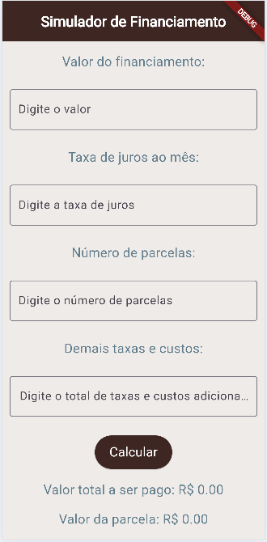 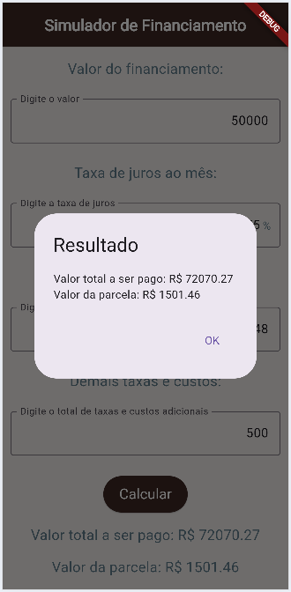 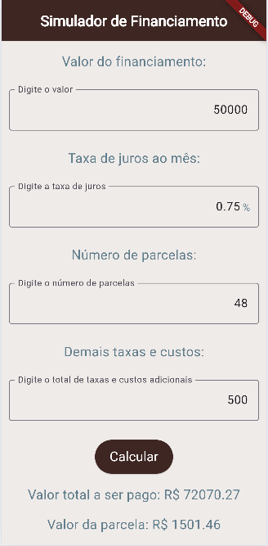 Desenvolver um aplicativo semelhante ao da imagem abaixo que recebe como entrada o valor do bem, o número de parcelas, a taxa de juros mensal e as taxas adicionais e exibe o valor da parcela e o Montante total do financiamento.
Entregas:
O projeto deve estar em um repositório público separado no GitHub com o nome de simulafinanciamentos e com um README.md com informações do ambiente, passo a passo de como executar e print das telas.

Instrumento de Registro
Fundamentos ou Capacidades |  |  | Critérios |  |  | Alunos
 |  |  |  |  |  | 1 | 2 | 3 | 4
Técnicos | 1 Identificar as características de programação de dispositivos móveis |  | Projetou o Aplicativo para ser utilizado via celular ou tablet
 | 2 Preparar o ambiente necessário ao desenvolvimento do sistema para a plataforma mobile |  | Instalou o ambiente de desenvolvimento IDE e versionamento (VsCode, Flutter ou React Native e Github)
 | 3 Interpretar os requisitos do sistema, tendo em vista a elaboração dos componentes em ambiente mobile |  | Projetou um protótipo
 |  |  | Desenvolveu o aplicativo que resolve o problema proposto.
 | 4 Definir os elementos de entrada, processamento e saída para a codificação das funcionalidades mobile |  | Criou os formulários conforme wireframes / esboços disponibilizados
 | 5 Projetar interfaces para dispositivos móveis Implementar o código respeitando as características da linguagem na plataforma mobile |  | As funcionalidades implementadas no aplicativo resolvem o problema proposto
 | 11 Utilizar os elementos da programação orientada a objetos em aplicações para dispositivos móveis |  | Utilizou os estados para receber dados e exibir nas telas
Socio Emocionais | 1. Demonstrar autogestão |  | Buscou entender o problema e implementou a solução mesmo que não completa
 | 2. Demonstrar pensamento analítico |  | Relacionou os conceitos de problema e solução comprenedendo como fazer os cálculos envolvidos
 | 3. Demonstrar inteligência emocional |  | Mesmo inconpleta entregou uma solução conforme orientado
 | 4. Demonstrar autonomia |  | Buscou entender o pronlema e pesquisou maneiras de solucionar

TABELA DE NÍVEIS DE DESEMPENHO |  |  |  |  | EQUIVALÊNCIA DE NOTAS
5 | Acertou todos os critérios críticos e desejáveis. |  |  |  | 100
4 | Acertou todos os critérios críticos e pelo menos 2 dos 4 desejáveis |  |  |  | 80
3 | Acertou todos os critérios críticos e pelo menos 1 dos 4 desejáveis |  |  |  | 65
2 | Acertou todos os critérios críticos |  |  |  | 50
1 | Não acertou todos os critérios críticos |  |  |  | 30

 |  |  | Legenda: | Atingiu | Não Atingiu
 |  |  | Críticos | 1 | 0 | F | Formativa
 |  |  | Desejáveis
ANEXOS

Situação Avaliação Formativa 2
Avaliação Formativa - Situação Problema
Contextualização:
Uma alternativa ao financiamento é a paciência, quando a aquisição de um bem não é de necessidade básica ou essencial. Neste caso, é possível investir o dinheiro e esperar o tempo necessário para adquirir o bem à vista.
Desafios:
Desenvolver um aplicativo semelhante ao da imagem abaixo que recebe como entrada o valor mensal que podemos investir o número de meses e a taxa de juros mensal e exibe o montante acumulado sem juros e com juros compostos.
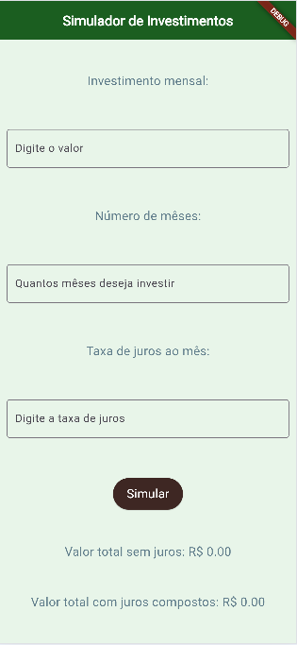 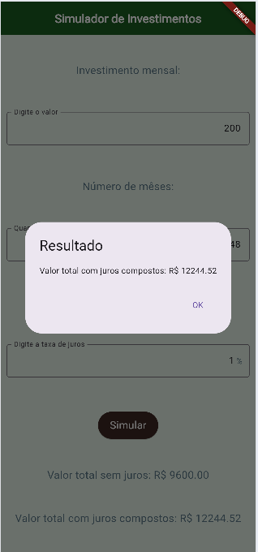 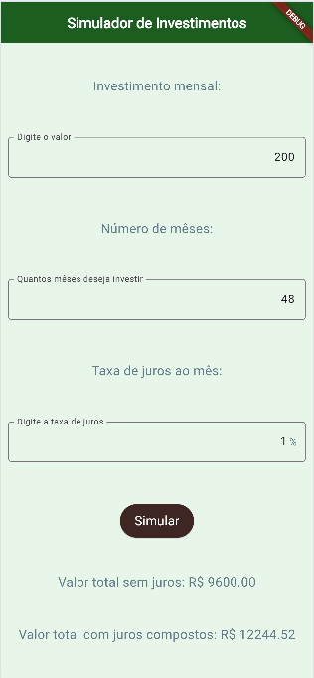

Entregas:
O projeto deve estar em um repositório público separado no GitHub com o nome de simulafinanciamentos e com um README.md com informações do ambiente, passo a passo de como executar e print das telas.
Instrumento de Registro
Fundamentos e capacidades |  | Critérios |  |  |  | Aluno
 |  |  |  |  |  | Nome: | Sim | Não
Técnicos | 1 Identificar as características de programação de dispositivos móveis | Projetou o Aplicativo para ser utilizado via celular ou tablet |  |  | F
 | 2 Preparar o ambiente necessário ao desenvolvimento do sistema para a plataforma mobile | Instalou o ambiente de desenvolvimento IDE e versionamento (VsCode, Flutter ou React Native e Github) |  |  | F
 | 3 Interpretar os requisitos do sistema, tendo em vista a elaboração dos componentes em ambiente mobile | Projetou um protótipo e/ou aplicativo que resolve o problema proposto. |  |  | F
 | 4 Definir os elementos de entrada, processamento e saída para a codificação das funcionalidades mobile | Cripu os formulários conforme wireframes / esboços disponibilizados |  |  | F
 | 5 Projetar interfaces para dispositivos móveis Implementar o código respeitando as características da linguagem na plataforma mobile | As funcionalidades implementadas no aplicativo resolvem o problema proposto |  |  | F
 | 11 Utilizar os elementos da programação orientada a objetos em aplicações para dispositivos móveis | Utilizou os estados para receber dados e exibir nas telas |  |  | F
Socio Emocionais | 1. Demonstrar autogestão | Buscou entender o problema e implementou a solução mesmo que não completa |  |  | F
 | 2. Demonstrar pensamento analítico | Relacionou os conceitos de problema e solução comprenedendo como fazer os cálculos envolvidos |  |  | F
 | 3. Demonstrar inteligência emocional | Mesmo inconpleta entregou uma solução conforme orientado |  |  | F
 | 4. Demonstrar autonomia | Buscou entender o pronlema e pesquisou maneiras de solucionar |  |  | F

TABELA DE NÍVEIS DE DESEMPENHO |  |  |  | EQUIVALÊNCIA DE NOTAS
5 | Acertou todos os critérios críticos e desejáveis. |  |  | 100
4 | Acertou todos os critérios críticos e pelo menos 2 dos 4 desejáveis |  |  | 80
3 | Acertou todos os critérios críticos e pelo menos 1 dos 4 desejáveis |  |  | 65
2 | Acertou todos os critérios críticos |  |  | 50
1 | Não acertou todos os critérios críticos |  |  | 30

 |  | Legenda: | Atingiu | Não Atingiu
 |  | Críticos | 1 | 0 | F | Formativa
 |  | Desejáveis

Situação Avaliação Formativa 3
Avaliação Formativa - Situação Problema
Contextualização:
O professor de instalações elétricas ensina seus alunos como calcular a bitola adequada para cada uso de uma instalação. Solicitou que os alunos de Desenvolvimento de sistemas criem um aplicativo que faça este cálculo.
Desafios:
Desenvolver um aplicativo semelhante ao da imagem ao lado que recebe como entrada a corrente elétrica em ampères e a distância em metros e exibe a bitola do fio em milímetros quadrados, tanto para tensão de 110V quanto para 220V. Fórmula: bitola110 = (2 * corrente * distância) / 294.64 bitola220 = (2 * corrente * distância) / 510.4
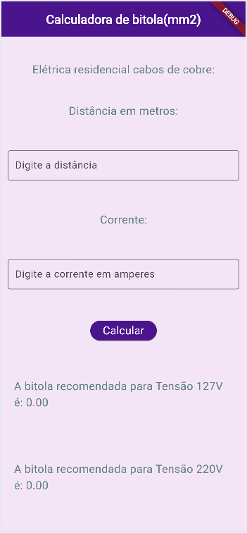 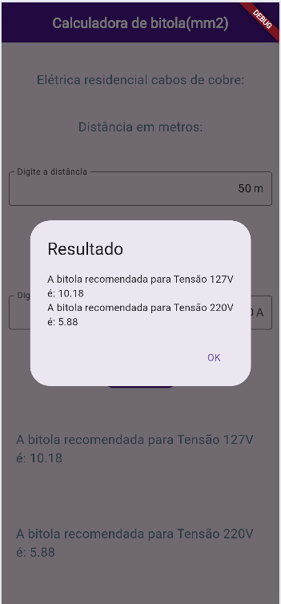 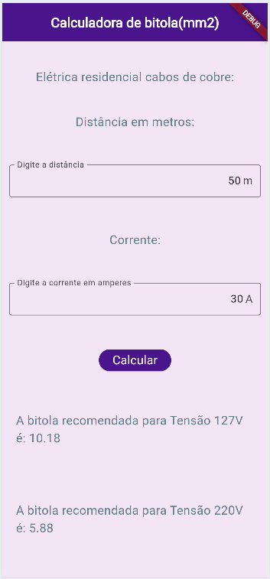

Entregas:
O projeto deve estar em um repositório público separado no GitHub com o nome de simulafinanciamentos e com um README.md com informações do ambiente, passo a passo de como executar e print das telas.
Instrumento de Registro
Fundamentos e capacidades |  | Critérios |  |  |  | Aluno
 |  |  |  |  |  | Nome: | Sim | Não
Técnicos | 1 Identificar as características de programação de dispositivos móveis | Projetou o Aplicativo para ser utilizado via celular ou tablet |  |  | F
 | 2 Preparar o ambiente necessário ao desenvolvimento do sistema para a plataforma mobile | Instalou o ambiente de desenvolvimento IDE e versionamento (VsCode, Flutter ou React Native e Github) |  |  | F
 | 3 Interpretar os requisitos do sistema, tendo em vista a elaboração dos componentes em ambiente mobile | Projetou um protótipo e/ou aplicativo que resolve o problema proposto. |  |  | F
 | 4 Definir os elementos de entrada, processamento e saída para a codificação das funcionalidades mobile | Cripu os formulários conforme wireframes / esboços disponibilizados |  |  | F
 | 5 Projetar interfaces para dispositivos móveis Implementar o código respeitando as características da linguagem na plataforma mobile | As funcionalidades implementadas no aplicativo resolvem o problema proposto |  |  | F
 | 11 Utilizar os elementos da programação orientada a objetos em aplicações para dispositivos móveis | Utilizou os estados para receber dados e exibir nas telas |  |  | F
Socio Emocionais | 1. Demonstrar autogestão | Buscou entender o problema e implementou a solução mesmo que não completa |  |  | F
 | 2. Demonstrar pensamento analítico | Relacionou os conceitos de problema e solução comprenedendo como fazer os cálculos envolvidos |  |  | F
 | 3. Demonstrar inteligência emocional | Mesmo inconpleta entregou uma solução conforme orientado |  |  | F
 | 4. Demonstrar autonomia | Buscou entender o pronlema e pesquisou maneiras de solucionar |  |  | F

TABELA DE NÍVEIS DE DESEMPENHO |  |  |  | EQUIVALÊNCIA DE NOTAS
5 | Acertou todos os critérios críticos e desejáveis. |  |  | 100
4 | Acertou todos os critérios críticos e pelo menos 2 dos 4 desejáveis |  |  | 80
3 | Acertou todos os critérios críticos e pelo menos 1 dos 4 desejáveis |  |  | 65
2 | Acertou todos os critérios críticos |  |  | 50
1 | Não acertou todos os critérios críticos |  |  | 30

 |  | Legenda: | Atingiu | Não Atingiu
 |  | Críticos | 1 | 0 | F | Formativa
 |  | Desejáveis

Situação Avaliação Formativa 4
Avaliação Formativa - Situação Problema
Contextualização:
Na educação a falta de organização relacionada às atividades desenvolvidas pelos professores durante as aulas pode ocasionar problemas de gestão dos conhecimentos já trabalhados e avaliados. É fundamental, para que se possa atingir os objetivos educacionais, que os professores tenham controle sobre as atividades que serão aplicadas às turmas. Muitas escolas situadas em áreas remotas do Brasil não possuem um sistema para solucionar essa falta de organização, acarretando prejuízos aos estudantes, professores e ao processo educacional como um todo.
Desafios:
Você foi desafiado(a) a desenvolver um sistema mobile que permitirá ao professor se autenticar em um sistema para visualizar, registrar, excluir suas turmas, assim como registrar atividades para as suas turmas. 1. Tela de autenticação de usuários (login) Você deverá desenvolver uma tela de autenticação de usuários contendo um campo para informar o e-mail, um campo para informar a senha e um botão “entrar”. Essa deverá ser a tela principal que o usuário verá ao acessar o sistema. O botão “entrar” deverá dar acesso a “tela principal do professor” caso o e-mail e senha informados sejam autenticados no banco de dados, criando então uma sessão. Caso o e-mail e senha não sejam autenticados, o usuário deverá ser redirecionado novamente à tela de autenticação. A imagem a seguir demonstra um exemplo do que deve ser desenvolvido nessa tela. O design do layout é de sua escolha, porém, deverá contemplar os elementos solicitados. (Não é necessário autenticação JWT, somente redirecionamento)
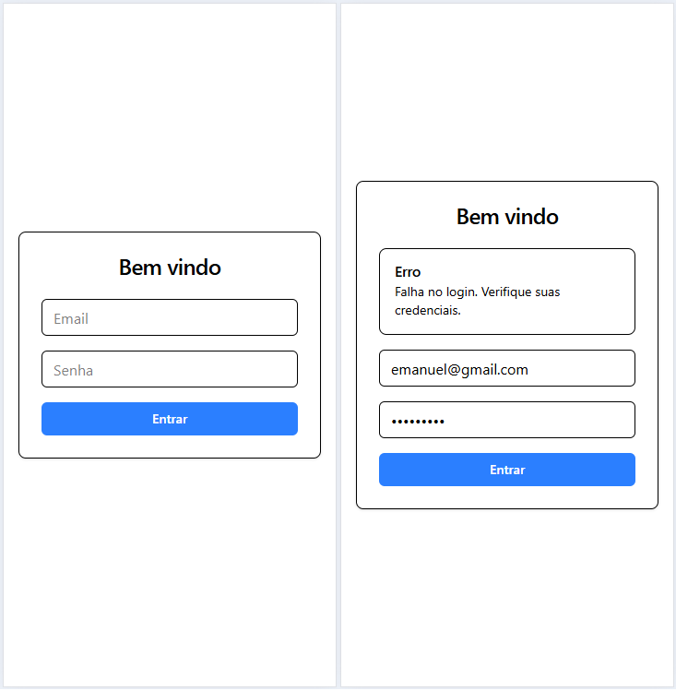
2. Tela principal do professor Você deverá desenvolver a tela principal do professor contendo os itens: Exibição do nome do professor autenticado no sistema Botão para sair do sistema Um botão para acesso ao “cadastro de turma” Listagem de turmas, contendo, os dados estáticos: - Número da turma - Nome da turma - Botão para excluir - Botão para visualizar A imagem (wireframe) a seguir representa um exemplo do que deve ser desenvolvido nessa tela. O design do layout é de sua escolha, porém, deverá contemplar os elementos solicitados.
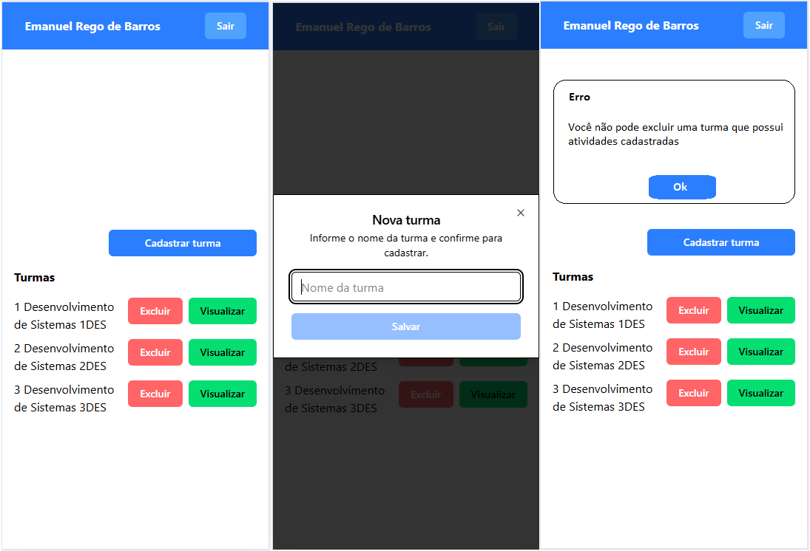
3. Cadastro de turma Você deverá desenvolver uma tela contendo um campo, onde o usuário irá informar o nome da turma e um botão “cadastrar”. No banco de dados, deve ser registrada uma nova turma considerando o nome informado e o professor que cadastrou a turma. Uma turma pertence somente a um professor, porém, o professor pode ter várias turmas. 4. Listar turmas do professor Na tela principal do professor você deverá listar as turmas registradas no banco de dados que sejam pertencentes ao professor autenticado no sistema. A partir de cada turma listada, deve ser possível acessar a “exclusão de turmas” (botão excluir) e a “tela de atividades da turma” (botão visualizar). 5. Exclusão da turma Na listagem das turmas na tela principal do professor você deverá adicionar ao botão “excluir” a funcionalidade de exclusão do banco de dados da turma selecionada. Antes de excluir a turma do banco de dados, deverá ser apresentada uma tela de confirmação ao usuário, questionando se ele realmente quer excluir a turma. Caso uma turma tenha atividades cadastradas para ela, essa turma não poderá ser excluída do banco de dados e a mensagem “Você não pode excluir uma turma com atividades cadastradas” deverá ser mostrada ao usuário e a ação não executada. 6. Tela de atividades da turma Você deverá desenvolver a tela de atividades da turma contendo: Exibição do nome do professor autenticado no sistema Botão para sair do sistema Um botão para acesso ao “cadastrar atividade” Listagem de atividades, contendo os dados estáticos: Número da atividade Descrição da atividade A imagem (wireframe) a seguir representa um exemplo do que deve ser desenvolvido nessa tela. O design do layout é de sua escolha, porém, deverá contemplar os elementos solicitados.
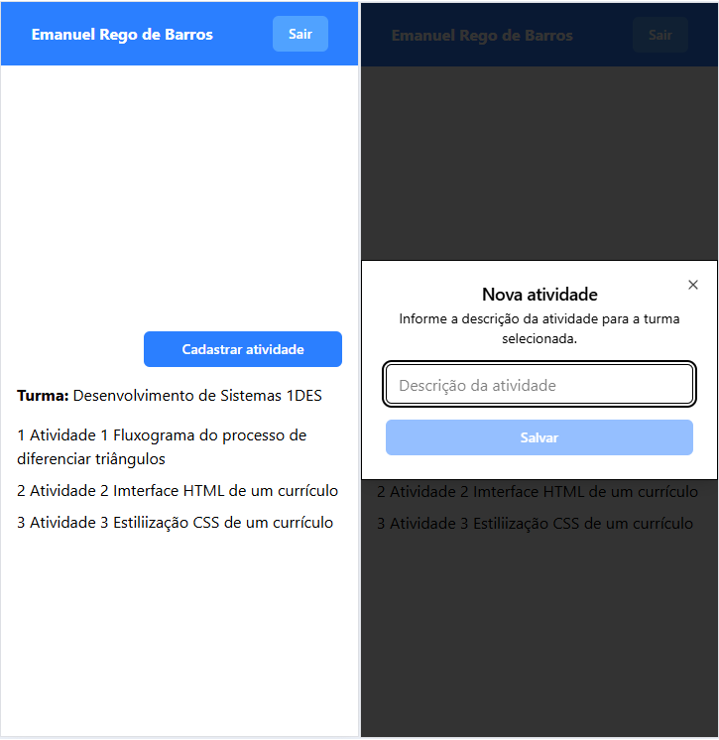
Os dados apresentados podem ser estáticos, nesse momento, pois na entrega 7 listar atividades da turma, será solicitada a listagem dinâmica de acordo com o banco de dados. 7. Listar atividades da turma Na “tela de atividades da turma” você deverá listar as atividades registradas no banco de dados pelo professor da turma selecionada, mostrando o número da atividade e a descrição da atividade. Além disso, exibir o nome da turma. 8. Cadastro de atividade para a turma Você deverá criar uma tela para o cadastro das atividades da turma, contendo um campo onde o usuário deverá informar a descrição da atividade. No banco de dados deverá ser registrada uma nova atividade considerando a descrição informada e a turma selecionada. Uma atividade pertence somente a uma turma, porém, a turma pode ter várias atividades. 9. Sair do sistema (logout) Você deverá efetuar o logout do usuário que está autenticado, assim que ele clicar no botão “sair”, destruindo a sessão e redirecionando-o para a tela de autenticação de usuário (login). 10. Commit em um repositório go github com README Você deverá desenvolver uma README com as tecnologias utilizadas e screenshots das telas desenvolvidas. O README deverá ser escrito no arquivo README.md do projeto, utilizando a linguagem Markdown.
Entregas:
Você deverá efetuar as entregas nos seguinte formato: Um repositório público no GitHub chamado "escolamobile", contendo: O projeto desenvolvido com todas as entregas solicitadas. A README.md com as tecnologias utilizadas e screenshots das telas desenvolvidas. Nº Nome da entrega 2 Tela principal do professor 3 Cadastro de turma 4 Listar turmas do professor 5 Exclusão de turma 6 Tela de atividades da turma 7 Listar atividades da turma 8 Cadastro de atividade para a turma 9 Sair do sistema (logout) 10 README com Screenshots
Instrumento de Registro
Fundamentos e capacidades |  | Critérios |  |  |  | Aluno
 |  |  |  |  |  | Nome: | Sim | Não
Técnicos | 1 Identificar as características de programação de dispositivos móveis | Projetou o Aplicativo para ser utilizado via celular ou tablet |  |  | F
 | 2 Preparar o ambiente necessário ao desenvolvimento do sistema para a plataforma mobile | Instalou o ambiente de desenvolvimento IDE e versionamento (VsCode, Flutter ou React Native e Github) |  |  | F
 | 3 Interpretar os requisitos do sistema, tendo em vista a elaboração dos componentes em ambiente mobile | Projetou um protótipo e/ou aplicativo que resolve o problema proposto. |  |  | F
 | 4 Definir os elementos de entrada, processamento e saída para a codificação das funcionalidades mobile | Criu os formulários conforme wireframes / esboços disponibilizados |  |  | F
 | 5 Projetar interfaces para dispositivos móveis Implementar o código respeitando as características da linguagem na plataforma mobile | As funcionalidades implementadas no aplicativo resolvem o problema proposto |  |  | F
 | 11 Utilizar os elementos da programação orientada a objetos em aplicações para dispositivos móveis | Utilizou os estados para receber dados e exibir nas telas |  |  | F
Socio Emocionais | 1. Demonstrar autogestão | Buscou entender o problema e implementou a solução mesmo que não completa |  |  | F
 | 2. Demonstrar pensamento analítico | Relacionou os conceitos de problema e solução comprenedendo como fazer os cálculos envolvidos |  |  | F
 | 3. Demonstrar inteligência emocional | Mesmo inconpleta entregou uma solução conforme orientado |  |  | F
 | 4. Demonstrar autonomia | Buscou entender o pronlema e pesquisou maneiras de solucionar |  |  | F

TABELA DE NÍVEIS DE DESEMPENHO |  |  |  | EQUIVALÊNCIA DE NOTAS
5 | Acertou todos os critérios críticos e desejáveis. |  |  | 100
5 | Acertou todos os critérios críticos e pelo menos 3 dos 4 desejáveis |  |  | 80
4 | Acertou todos os critérios críticos e pelo menos 2 dos 4 desejáveis |  |  | 70
3 | Acertou todos os critérios críticos e pelo menos 1 dos 4 desejáveis |  |  | 65
2 | Acertou todos os critérios críticos |  |  | 50
1 | Não acertou todos os critérios críticos |  |  | 30

 |  | Legenda: | Atingiu | Não Atingiu
 |  | Críticos | 1 | 0 | F | Formativa
 |  | Desejáveis

